シートの使い方
レビューシートの使用準備
ファイル名に「※編集不可/コピー必須」と記載のとおり、
このファイルはSAMURAIの共有ドライブ上で受講生様に共有するためのファイルです。
そのため、閲覧権限しか付与していないため、そのまま編集しようとしてもできません。

ご利用いただくには、この共有用ファイルをコピーしてからご利用いただきます。
以下のように「ファイル > コピーを作成」を選択して、マイドライブにコピーを保存してください。
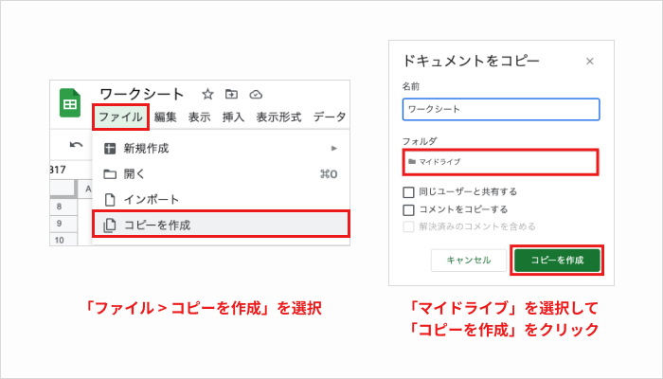

レビューシートの使用の名前変更
コピーが完了したら、レビューシートにご自身の名前を記載します。

レビューシートが使用できない場合
以下のような場合、編集できないことがあります。ご注意ください。
・マイドライブにコピーを作成できていない
・このファイルを直接編集しようとしている
どうしても解決できない場合、Q&Aでお問い合わせください。

1.構成図
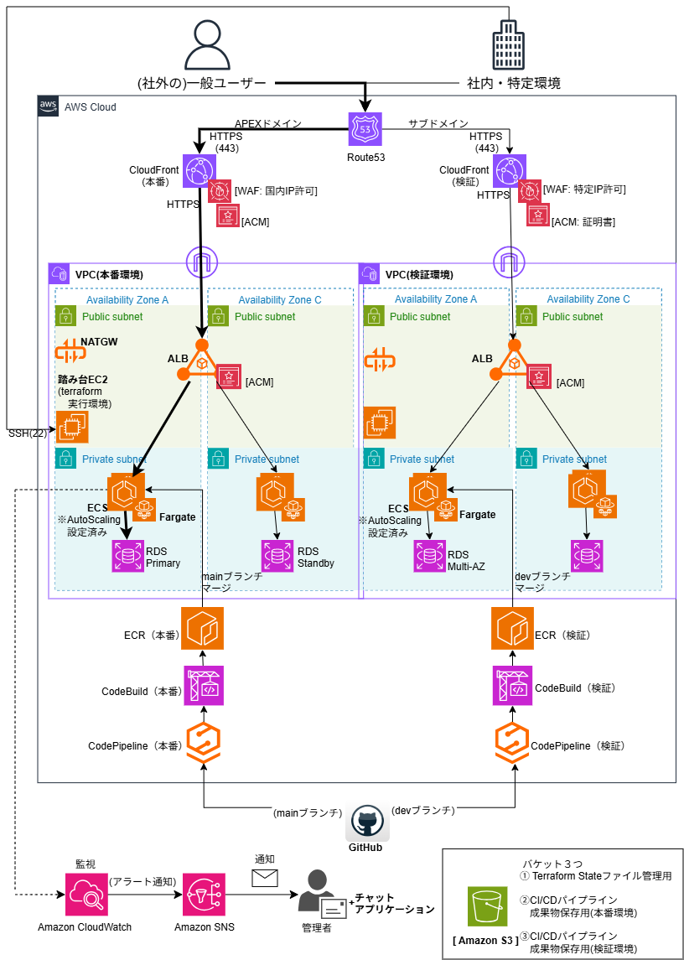
1. 構成図

 | ご自身で作成されたものを貼り付けください

